Sheet1
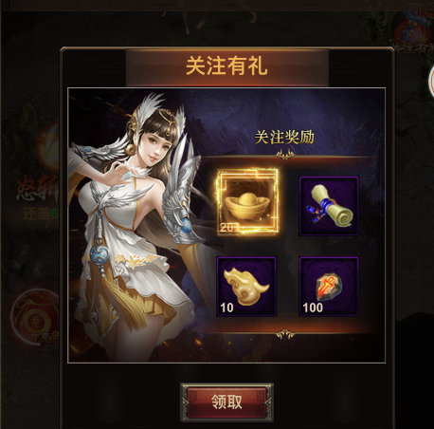
游戏营销功能 | （h5）关注有礼-关注公众号 | 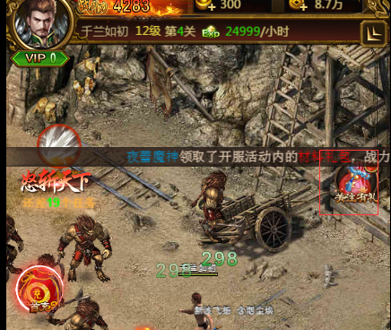 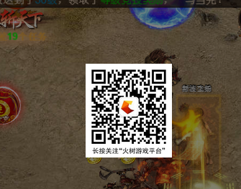

 |  |  |  | 1、CP客户端请求平台，传uid（sdk返回的uid），平台返回0（未关注），返回1（已关注）。

 |  |  |  | 1、点击立即分享，公众号支持跳转。


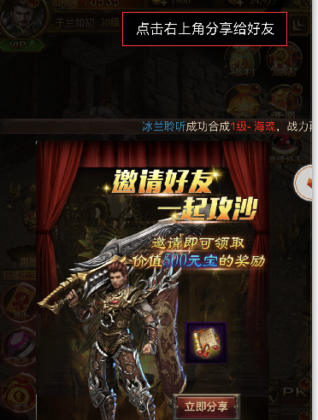
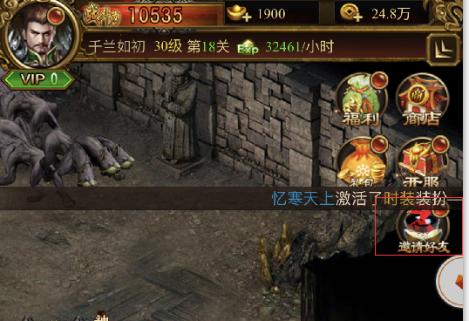


 | （h5）邀请好友-裂变

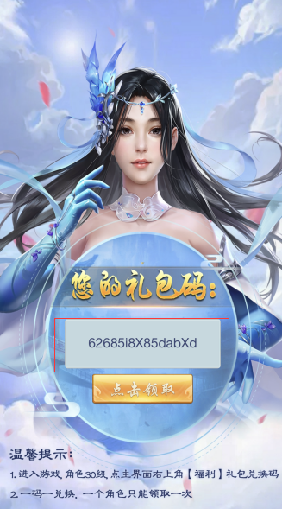
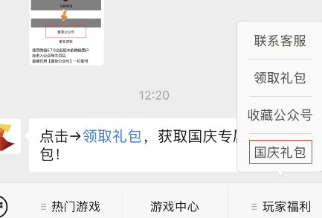
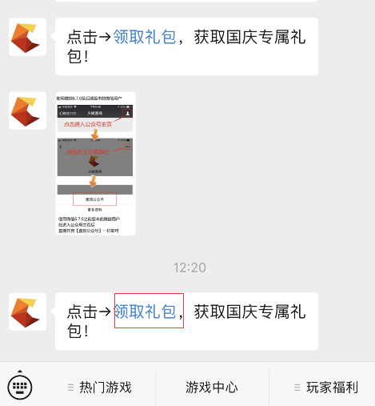
 | (公众号)跳转php页面-礼包领取

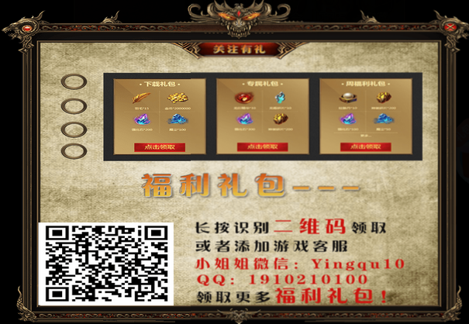
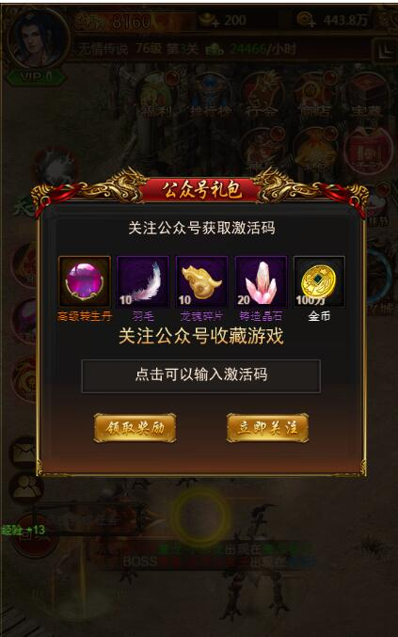
 | （h5）关注有礼-关公众号礼包 |  | 点击领取礼包
 |  |  | 1、调用平台PHP接口
 |  |  | 2、平台PHP接口调用CP PHP接口，传openid、礼包类型，然后CP返回礼包码。

 |  |  | 关注公众号
 |  |  | 二维码平台给过来

